상품제안서
스마텍 PD 20W 유무선 고속충전 마그네틱 보조배터리 10000mAh | 상품코드: S43901

 |  |  |  |  |  |  | 02-713-8555 | www.synergygift.co.kr
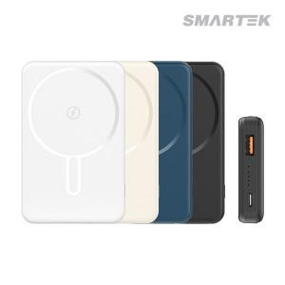

【상세/제작정보】 | 유무선 고속 충전 마그네틱 보조베터리

【인쇄/포장옵션】 | 실크, 레이저, 풀칼라 / 포장지포장

【공급단가】 | 수량 | 20~ | 100~ | 300~ | 500~ | 1,000~
*VAT별도 | 단가 | 14,500원 | 14,000원 | 12,600원 | 12,400원 | 12,100원

【상품 URL】 | https://www.synergygift.co.kr:443/src/goods_detail.php?gdno=43901

